PERMISOS
Encapsulador tabla PERMISOS
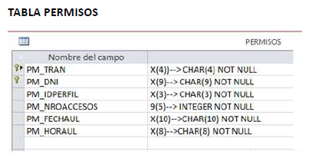
nombre COBOL | nombre DB2 | tipo | longitud
PM-TRAN | TRAN | CHAR | 4
PM-DNI | DNI | CHAR | 9
PM-IDPERFIL | IDPERFIL | CHAR | 3
PM-NROACCESOS | NROACCESOS | INT | 4
PM-FECHAUL | FECHAUL | CHAR | 10
PM-HORAUL | HORAUL | CHAR | 8
 |  |  |  |  | INTEGER es igual a PIC S9(9) USAGE COMP (4 BYTES)

WS-COD-OPE | OPERACIONES |  |  | WS-COD-RET | X1 | X2 | X3 | X4
1 | Consultar un registro |  |  | 0 | Read OK | Create OK | Delete OK | Update OK
2 | Adicionar un registro |  |  | 1 | Read ERR | Create ERR | Delete ERR | Update ERR
3 | Eliminar un registro |  |  | 2 | Error DB2 | Error DB2 | Error DB2 | Error DB2
4 | Modificar un registro

Encapsulador Area Link Length 40 | Consultar un registro |  | Adicionar un registro |  | Eliminar un registro |  | Modificar un registro
 | Param INP | Param OUT | Param INP | Param OUT | Param INP | Param OUT | Param INP | Param OUT
WS-COD-RET |  | X1 |  | X2 |  | X3 |  | X4
WS-COD-OPE | 1 |  | 2 |  | 3 |  | 4
WS-PM-TRAN | X |  | X |  | X |  | X
WS-PM-DNI | X |  | X |  | X |  | X
WS-PM-IDPERFIL |  | X | X |  |  |  | X
WS-PM-NROACCESOS |  | X | X |  |  |  | X
WS-PM-FECHAUL |  | X | X |  |  |  | X
WS-PM-HORAUL |  | X | X |  |  |  | X

